상품제안서
국산 천연소가죽 오플여권지갑 | 상품코드: S16237

 |  |  |  |  |  |  | 02-713-8555 | www.synergygift.co.kr
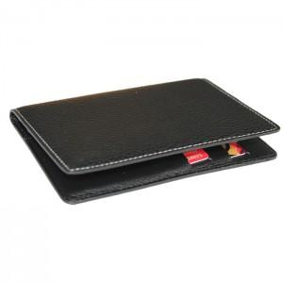 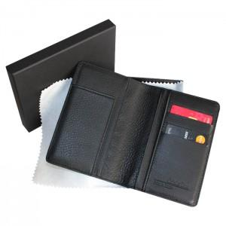

【상세/제작정보】

【인쇄/포장옵션】 | 불박 / 포장지포장

【공급단가】 | 수량 | 30~ | 100~ | 300~ | 1,000~ | 3,000~
*VAT별도 | 단가 | 20,800원 | 19,680원 | 18,720원 | 18,240원 | 17,920원

【상품 URL】 | https://www.synergygift.co.kr:443/src/goods_detail.php?gdno=5788

